Definitionen
0. | Definitionen
Version | 1.1

# | Bezeichnung | Dimension | Definition
A | Allgemeines
A.1 | Fehlende Daten |  | Daten, die nicht vorliegen und nicht ermittelt werden können, sind zu berechnen oder möglichst exakt zu schätzen. Die Ermittlung der Daten ist gegenüber der Bundesnetzagentur auf Nachfrage zu dokumentieren.
A.2 | Eigene Netze und Anlagen |  | Netze und Anlagen, die vom Netzbetreiber zur Erfüllung seiner Versorgungsaufgabe betrieben werden. Dies beinhaltet auch von Dritten gepachtete oder sonst zur wirtschaftlichen Nutzung überlassene Netze und Anlagen, die zur Erfüllung seiner Versorgungsaufgabe als Netzbetreiber dienen. Netze und Anlagen, die sich im Eigentum des Netzbetreibers befinden und Dritten verpachtet oder sonst zur wirtschaftlichen Nutzung überlassen sind, sind diesen anderen Netzbetreibern zuzuordnen und nicht zu berücksichtigen. Bei Netzbetreibern, die ausnahmsweise mehrere Netznummern (Teilnetze) besitzen, sind die anderen Teilnetze in Bezug auf das betrachtete Teilnetz des Netzbetreibers als fremde Netze zu behandeln.
A.3 | Fremde Netze und Anlagen |  | Netze und Anlagen, die keine eigenen Netze und Anlagen sind, also vom Netzbetreiber nicht betrieben werden. Als fremde Netze und Anlagen gelten auch solche, die sich im Eigentum des Netzbetreibers befinden, jedoch an Dritte verpachtet oder Dritten sonst zur wirtschaftlichen Nutzung überlassen sind. Bei Netzbetreibern, die ausnahmsweise mehrere Netznummern (Teilnetze) besitzen, sind die anderen Teilnetze in Bezug auf das betrachtete Teilnetz des Netzbetreibers als fremde Netze zu behandeln.
A.4 | Netzebene |  | Bereiche von Elektrizitätsversorgungsnetzen, in welchen elektrische Energie in Höchst-, Hoch-, Mittel- oder Niederspannung übertragen oder verteilt wird (§ 2 Nr. 10 StromNEV). Niederspannung ≤ 1 kV Mittelspannung > 1 kV und ≤ 72,5 kV Hochspannung > 72,5 kV und ≤ 125 kV Höchstspannung > 125 kV
A.5 | Umspannebene |  | Bereiche von Elektrizitätsversorgungsnetzen, in welchen die Spannung elektrischer Energie von Höchst- zu Hochspannung, Hoch- zu Mittelspannung oder Mittel- zu Niederspannung geändert wird (§ 2 Nr. 12 StromNEV). In der Umspannebene sind Transformatoren als wesentliche Bindeglieder zwischen Netzebenen anzusehen. Mit der Übertragung elektrischer Energie zwischen verschiedenen Spannungsebenen wird die entscheidende Funktion der Umspannebene erfüllt. Jahreshöchstlasten (gemäß Definitionen 1, 2, 3, 4, 5, 6) der Umspannebene sind nur dann anzugeben, sofern auch Transformatoren als wesentliches Betriebsmittel einer Umspannebene betrieben werden. Die Nutzung nachrangiger Betriebsmittel, wie etwa Sammelschienen, ist insoweit nicht ausreichend. Eine Umspannung innerhalb der einzelnen Netzebenen (z.B. innerhalb der Mittelspannung) ist Bestandteil der jeweiligen Netzebene vgl. Definition Nr. A.4.
A.6 | Vorgelagerte Netz- oder Umspannebene |  | An die jeweilige Netz- oder Umspannebene angeschlossene höhere Netz- oder Umspannebene, aus der in der Regel Leistung bezogen wird, entsprechend § 14 Abs. 2 StromNEV. Hierbei kann es sich um eine eigene oder fremde Netz- oder Umspannebene handeln.
A.7 | Gleiche Netz- oder Umspannebene |  | Direkt mit der eigenen Netz- oder Umspannebene verbundene gleiche Netz- oder Umspannebene eines anderen Netzbetreibers (siehe auch § 14 Abs. 2 S. 3 StromNEV).
A.8 | Nachgelagerte Netz- oder Umspannebene |  | An die jeweilige Netz- oder Umspannebene angeschlossene niedrigere Netz- oder Umspannebene.. Hierbei kann es sich um eine eigene oder fremde Netz- oder Umspannebene handeln.
A.13 | Angaben zu Investitionsmaßnahmen gemäß § 23 Abs. 6 u. 7 ARegV die über den 31.12.2018 hinausgehen |  | Bitte geben Sie an den entsprechenden Stellen Daten zu Investitionsmaßnahmen gemäß § 23 Abs. 6 u. 7 ARegV an, wenn sich diese Investitionsmaßnahmen auf den entsprechenden Vergleichsparameter ausgewirkt und die Investitionsmaßnahmen über den 31.12.2018 hinausgehen. Die Angaben sind grundsätzlich als davon-Position des entsprechenden Vergleichsparameters anzugeben.
 | Jahreshöchstlasten
HöS
HöS/HS
HS
Rückspeisung in die vorgelagerte Netzebene nach Abzug der Verluste in der Umspannebene
HS
HS/MS
MS
Rückspeisung in die vorgelagerte Netzebene nach Abzug der Verluste in der Umspannebene
1 | Zeitungleiche Jahreshöchstlast aller Rückspeisungen aus der Umspannebene in die vorgelagerte Netzebene | kW (des Jahres 2016) | Summe der Jahreshöchstlast aus Rückspeisungen (viertelstündlich;Betrag der Rückspeisungen) in die vorgelagerte Netzebene (Stationswerte) über alle Stationen einer Umspannebene (zeitungleich), nach Abzug der Verluste in der Umspannebene. Beispiel: Station 1: Jahreshöchstrückspeisung in die vorgelagerte Netzebene zum Zeitpunkt t1 = - 87 kW Station 2: Jahreshöchstrückspeisung in die vorgelagerte Netzebene zum Zeitpunkt t2 = -80 kW Ergebnis = |-87 kW| + |-80 kW| = 167 kW tn = Zeitpunkt der Jahreshöchstrückspeisung der Station n mit n = 1 bis zur Gesamtanzahl der Stationen einer Umspannebene Bei gleichzeitiger Entnahme aus der vorgelagerten Netzebene und einer Rückspeisung in die vorgelagerte Netzebene (mehrere Trafos pro Station) werden Entnahme und Rückspeisung nicht saldiert. Liegen gemessene Werte nicht vollständig vor, ist eine sachgerechte Näherung vorzunehmen. WICHTIG: Wird nicht in eine vorgelagerte Netzebene (eigene oder fremd) zurückgespeist, sondern in eine oberspannungsseitig anschlossene fremde gleiche Umspannebene, so ist diese Rückspeisung ebenfalls zu betrachten. | 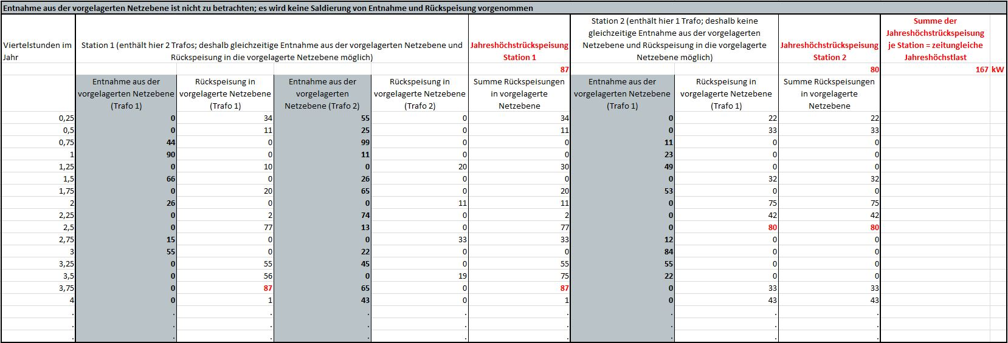
HöS
HöS/HS
HS
Rückspeisung in die vorgelagerte Netzebene nach Abzug der Verluste in der Umspannebene
HS
HS/MS
MS
Rückspeisung in die vorgelagerte Netzebene nach Abzug der Verluste in der Umspannebene
2 | Zeitgleiche Jahreshöchstlast aller Rückspeisungen aus der Umspannebene in die vorgelagerte Netzebene | kW (des Jahres 2016) | Höchste zeitgleiche Summe der viertelstündlichen Beträge der Rückspeisung in die vorgelagerte Netzebene (Stationswerte) über alle Stationen einer Umspannebene, nach Abzug der Verluste in der Umspannebene. Die Zeitgleichheit bezieht sich auf den Zeitpunkt der höchsten Rückspeisung der Umspannebene tJHR in die vorgelagerte Netzebene. Beispiel: Station 1: Rückspeisung in die vorgelagerte Netzebene zum Zeitpunkt tJHR = -77 kW Station 2: Rückspeisung in die vorgelagerte Netzebene zum Zeitpunkt tJHR = -80 kW Ergebnis = |-77 kW| + |-80 kW| = 157 kW Bei gleichzeitiger Entnahme aus der vorgelagerten Netzebene und einer Rückspeisung in die vorgelagerte Netzebene (mehrere Trafos pro Station) werden Entnahme und Rückspeisung nicht saldiert. Liegen gemessene Werte nicht vollständig vor, ist eine sachgerechte Näherung vorzunehmen. WICHTIG: Wird nicht in eine vorgelagerte Netzebene (eigene oder fremd) zurückgespeist, sondern in eine oberspannungsseitig anschlossene fremde gleiche Umspannebene, so ist diese Rückspeisung ebenfalls zu betrachten. | 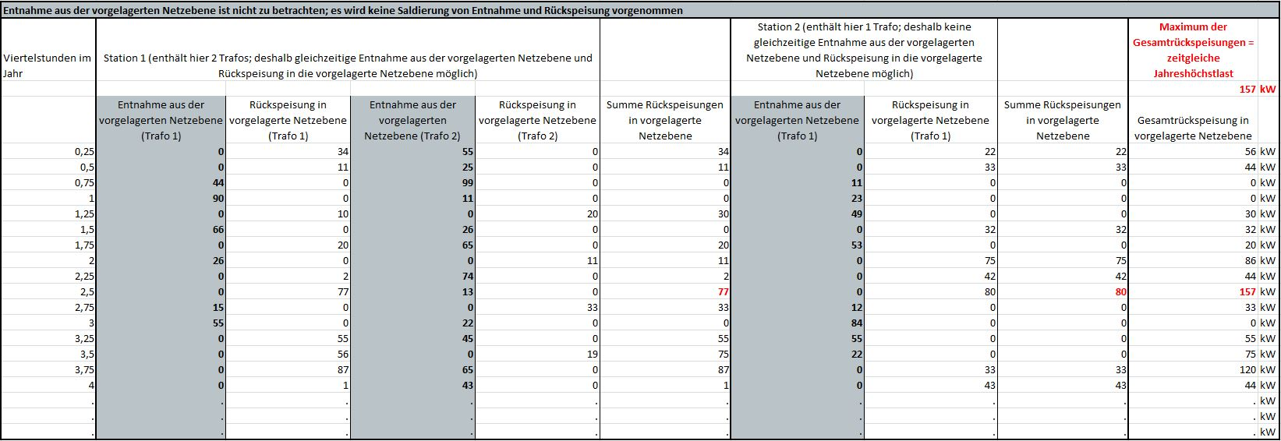
HöS
HöS/HS
HS
Entnahme aus der vorgelagerten Netzebene nach Abzug der Verluste in der Umspannebene
HS
HS/MS
MS
Entnahme aus der vorgelagerten Netzebene nach Abzug der Verluste in der Umspannebene
3 | Zeitungleiche Jahreshöchstlast aller Entnahmen aus der vorgelagerten Netzebene | kW (des Jahres 2016) | Summe der Jahreshöchstlast aus Entnahmen (viertelstündlich) aus der vorgelagerte Netzebene (Stationswerte) über alle Stationen einer Umspannebene (zeitungleich), nach Abzug der Verluste in der Umspannebene. Beispiel: Station 1: Jahreshöchstentnahme aus der vorgelagerten Netzebene zum Zeitpunkt t1 = 143 kW Station 2: Jahreshöchstentnahme aus der vorgelagerten Netzebene zum Zeitpunkt t2 = 84 kW Ergebnis = 143 kW + 84 kW = 227 kW tn = Zeitpunkt der Jahreshöchstrückspeisung der Station n mit n = 1 bis zur Gesamtanzahl der Stationen einer Umspannebene Bei gleichzeitiger Entnahme aus der vorgelagerten Netzebene und einer Rückspeisung in die vorgelagerte Netzebene (mehrere Trafos pro Station) werden Entnahme und Rückspeisung nicht saldiert. Liegen gemessene Werte nicht vollständig vor, ist eine sachgerechte Näherung vorzunehmen. WICHTIG: Wird nicht aus einer vorgelagerten Netzebene (eigene oder fremd) entnommen, sondern aus einer oberspannungsseitig anschlossenen fremden gleichen Umspannebene, so ist diese Entnahme ebenfalls zu betrachten. | 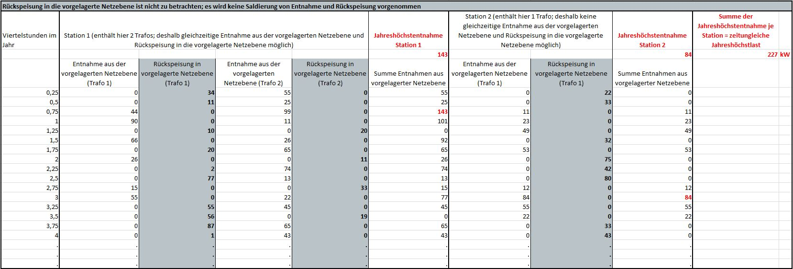
HöS
HöS/HS
HS
Entnahme aus der vorgelagerten Netzebene nach Abzug der Verluste in der Umspannebene
HS
HS/MS
MS
Entnahme aus der vorgelagerten Netzebene nach Abzug der Verluste in der Umspannebene
4 | Zeitgleiche Jahreshöchstlast aller Entnahmen aus der vorgelagerten Netzebene | kW (des Jahres 2016) | Höchste zeitgleiche Summe der viertelstündlichen Entnahmen aus der vorgelagerte Netzebene (Stationswerte) über alle Stationen einer Umspannebene, nach Abzug der Verluste in der Umspannebene. Die Zeitgleichheit bezieht sich auf den Zeitpunkt der höchsten Entnahme der Umspannebene tJHE aus der vorgelagerten Netzebene. Beispiel: Station 1: Entnahme aus der vorgelagerten Netzebene zum Zeitpunkt tJHE = 77 kW Station 2: Entnahme aus der vorgelagerten Netzebene zum Zeitpunkt tJHE = 84 kW Ergebnis = 77 kW + 84 kW = 161 kW Bei gleichzeitiger Entnahme aus der vorgelagerten Netzebene und einer Rückspeisung in die vorgelagerte Netzebene (mehrere Trafos pro Station) werden Entnahme und Rückspeisung nicht saldiert. Liegen gemessene Werte nicht vollständig vor, ist eine sachgerechte Näherung vorzunehmen. WICHTIG: Wird nicht aus einer vorgelagerten Netzebene (eigene oder fremd) entnommen, sondern aus einer oberspannungsseitig anschlossenen fremden gleichen Umspannebene, so ist diese Entnahme ebenfalls zu betrachten. | 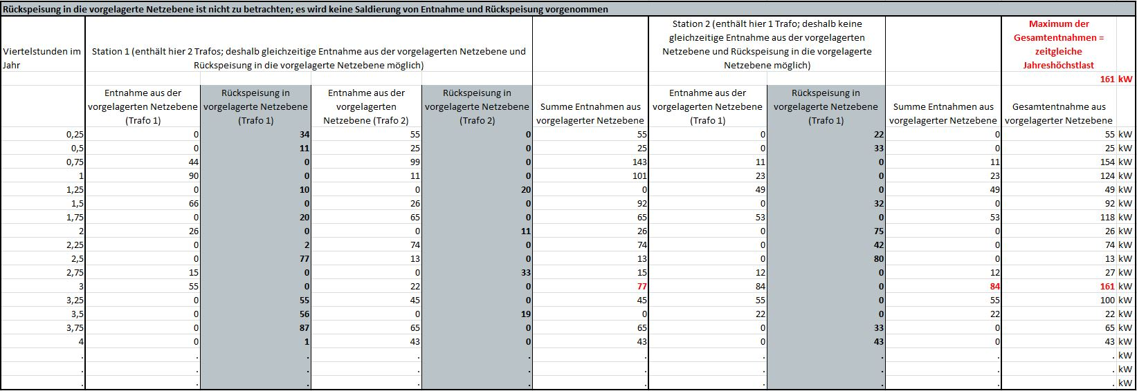
HöS
HöS/HS
HS
Rückspeisung in die vorgelagerte Netzebene nach Abzug der Verluste in der Umspannebene
HS
HS/MS
MS
Rückspeisung in die vorgelagerte Netzebene nach Abzug der Verluste in der Umspannebene
Entnahme aus der vorgelagerten Netzebene nach Abzug der Verluste in der Umspannebene
Entnahme aus der vorgelagerten Netzebene nach Abzug der Verluste in der Umspannebene
5 | Höchste zeitgleiche Summe der viertelstündlichen vorzeichenunabhängigen Belastung aller Stationen der Umspannebene | kW (des Jahres 2016) | Höchste zeitgleiche Summe der viertelstündlichen vorzeichenunabhängigen Belastung (Stationswerte) über alle Stationen einer Umspannebene, nach Abzug der Verluste in der Umspannebene. Die Zeitgleichheit bezieht sich auf den Zeitpunkt der höchsten Belastung der Umspannebene tJHB. Die Belastung einer Station zum Zeitpunkt tJHB = Entnahmen aus der vorgelagerten Netzebene + Betrag der Rückspeisung in die vorgelagerte Netzebene. Beispiel: Station 1 (2 Trafos): Entnahmen aus der vorgelagerten Netzebene Zeitpunkt tJHB + Betrag der Rückspeisung in die vorgelagerte Netzebene Zeitpunkt tJHB = 0 kW + |-87 kW| + 65 kW + |-0 kW| = 152 kW Station 2 (1 Trafo): Entnahmen aus der vorgelagerten Netzebene Zeitpunkt tJHB + Betrag der Rückspeisung in die vorgelagerte Netzebene Zeitpunkt tJHB = 0 kW + |-33 kW| = 33 kW Ergebnis: 152 kW + 33 kW = 185 kW Liegen gemessene Werte nicht vollständig vor, ist eine sachgerechte Näherung vorzunehmen. WICHTIG: Wird nicht in eine vorgelagerte Netzebene (eigene oder fremd) zurückgespeist, sondern in eine oberspannungsseitig anschlossene fremde gleiche Umspannebene, so ist diese Rückspeisung ebenfalls zu betrachten. Wird nicht aus einer vorgelagerten Netzebene (eigene oder fremd) entnommen, sondern aus einer oberspannungsseitig anschlossenen fremden gleichen Umspannebene, so ist diese Entnahme ebenfalls zu betrachten. | 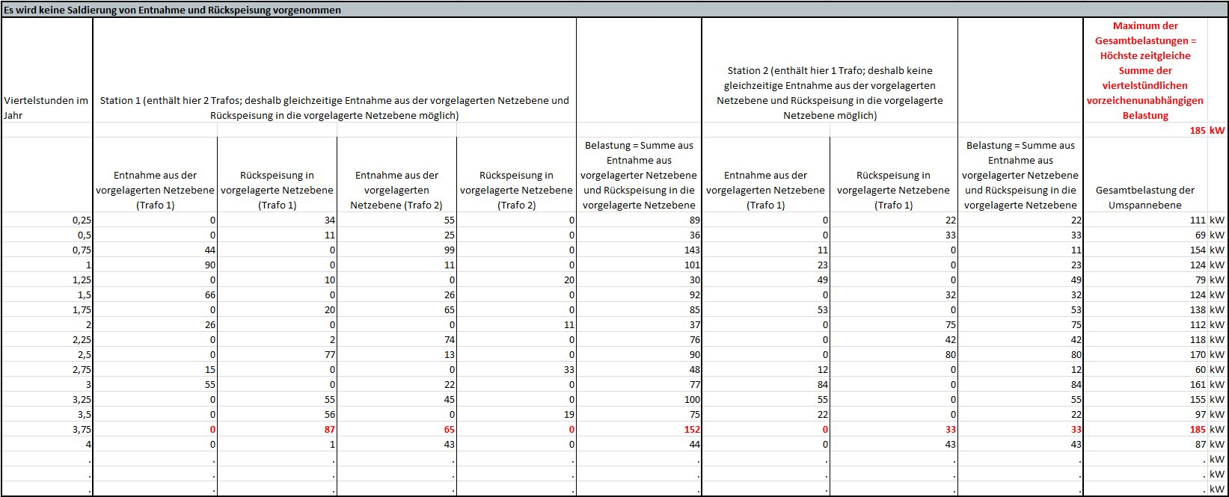
6 | Zeitgleiche Jahreshöchstlast aller Rückspeisungen aus der Umspannebene in die vorgelagerte Netzebene (saldiert) | kW (des Jahres 2016) | Höchste zeitgleiche Summe der Rückspeisung (viertelstündlich) in die vorgelagerte Netzebene über alle Stationen einer Umspannebene. Die Zeitgleichheit bezieht sich auf den Zeitpunkt der höchsten Rückspeisung der Umspannebene tJHR in die vorgelagerte Netzebene (Rückspeisungsspitze). Beispiel: Station 1: Entnahme aus der vorgelagerten Netzebene zum Zeitpunkt tJHR = -64 kW Station 2: Rückspeisung in die vorgelagerte Netzebene zum Zeitpunkt tJHR = -80 kW Ergebnis = -64 kW - 80 kW = -144 kW Entnahmen und Rückspeisungen sind dabei zu saldieren. Liegen gemessene Werte nicht vollständig vor, was insbesondere bei der Umspannebene MS/NS der Fall sein kann, sind sachgerechte Annahmen von nicht gemessenen Werten bzgl. Entnahmen und Einspeisungen zu treffen, die zur Berechnung der saldierten Rückspeisungsspitze erforderlich sind.

 | Legende
HöS | Netzebene Höchstspannung
HS | Netzebene Hochspannung
MS | Netzebene Mittelspannung
NS | Netzebene Niederspannung
HöS/HS | Umspannebene Höchstspannung/Hochspannung
HS/MS | Umspannebene Hochspannung/Mittelspannung
MS/NS | Umspannebene Mittelspannung/Niederspannung
HAL | Hausanschlussleitung

